Sheet1
Lernen sichtbar machen für Lehrpersonen (2014)
Anhang E, Beispiel für eine Berechnungstabelle
Die folgende Tabelle beinhaltet die Formeln zur Berechnung der Effektstärke einer Klasse . sowie der individuellen Effektstärken der Lernenden

Schüler | Februar-Test | Juni-Test | Individuelle Effektstärke | Kurzleitfaden:
David | 40 | 35 | -0.28 | 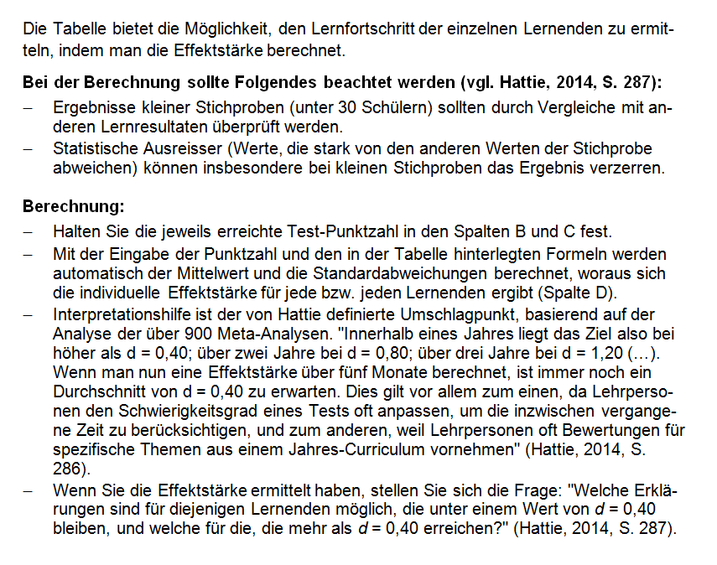
Anne | 25 | 30 | 0.28
Eeofa | 45 | 50 | 0.28
Barry | 30 | 40 | 0.56
Corrin | 35 | 45 | 0.56
Hemi | 60 | 70 | 0.56
Juliet | 65 | 75 | 0.56
Karmo | 70 | 80 | 0.56
Fred | 50 | 75 | 1.40
Ginnie | 55 | 85 | 1.68

 |  |  | Fortschritt
Mittelwert | 47.50 | 58.50 | 11.00
Standardabweichung | 15.14 | 20.55
Mittelwert der Standardabweichungen | 17.85

Effektstärke | 0.62

